Taul1
KÄYTTÖTAPAUKSET

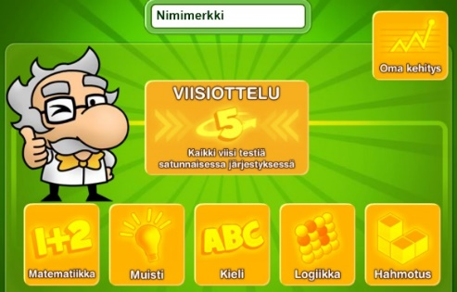
 |  | Peliin osallistuu aina yksi ja sama pelaaja (ei nimimerkkiä / sisäänkirjautumista)

ID | Käyttötapauksen nimi | Käyttötapauksen kuvaus | Ennakkoehdot | Lista toiminnoista | Poikkeukset | Lopputulos
1 | Pelaaminen | Pelaaja valitsee pelin useammasta aloitusvalikon vaihtoehdosta ja pelaa sen. Pisteet tallennetaan ja näytetään pelaajalle | Aloitusvalikko on esillä | Pelaaja valitsee pelin Pelataan peli Tallennetaan ja näytetään pelaajalle pisteet. | Pelaaja keskeyttää pelin | Palataan aloitusvalikkoon
2 | Kehityksen seuraaminen | Katsotaan omaa kehitystä | Aloitusvalikko on esillä | Pelaaja valitsee Oma Kehitys -painikkeen Näytetään tulokset Poistutaan näkymästä |  | Palataan aloitusvalikkoon

